Karte
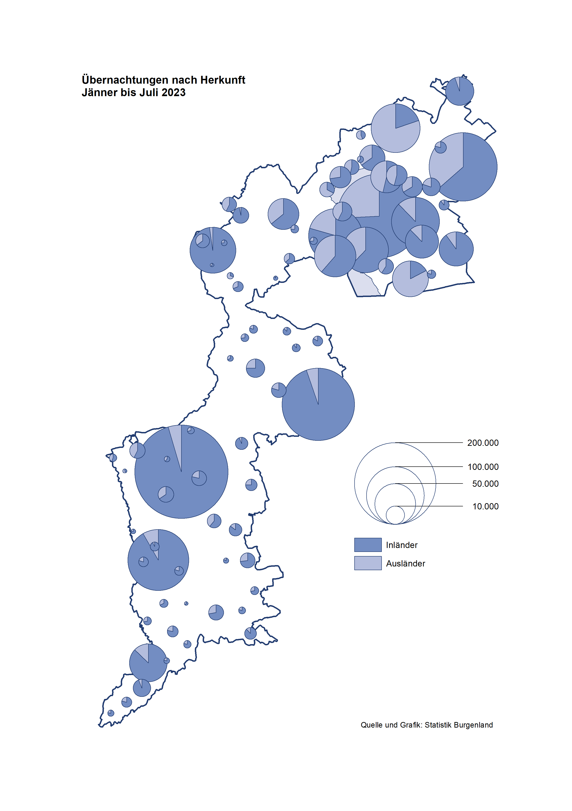

Bgld
Ankünfte nach Unterkunftsart |  |  |  |  |  |  |  | Übernachtungen nach Unterkunftsart |  |  |  |  |  |  |  | Daten für Grafik 2:
Juli 2023 |  |  |  |  |  |  |  | Juli 2023 |  |  |  |  |  |  |  |  | Monat | 2023 | 2022 | Ø 2012-2022 | 2022 | 2021 | 2020 | 2019 | 2018 | 2017 | 2016 | 2015 | 2014 | 2013 | 2012

Unterkunftsart | Ankünfte |  |  |  |  |  |  | Unterkunftsart | Übernachtungen |  |  |  |  |  |  |  |  | 1,786,012 | 2,935,453 | 2,884,016 | 2,935,453 | 2,510,061 | 2,287,961 | 3,144,232 | 3,050,564 | 3,092,657 | 3,084,025 | 2,914,691 | 2,912,637 | 2,853,243 | 2,938,655
 | Inländer |  | Ausländer |  | insgesamt |  |  |  | Inländer |  | Ausländer |  | insgesamt
 | 2022 | 2023 | 2022 | 2023 | 2022 | 2023 | % |  | 2022 | 2023 | 2022 | 2023 | 2022 | 2023 | % | Jänner | 1 | 138,816 | 115,620 | 127,704 | 115,620 | 29,476 | 145,353 | 142,561 | 145,246 | 145,386 | 144,674 | 134,038 | 133,981 | 132,179 | 136,230
 |  |  |  |  |  |  |  |  |  |  |  |  |  |  |  | Feber | 2 | 140,234 | 121,086 | 129,390 | 121,086 | 34,472 | 151,431 | 140,588 | 142,295 | 142,728 | 145,581 | 135,782 | 142,631 | 131,305 | 135,387
Burgenland | 105,384 | 110,136 | 32,699 | 37,618 | 138,083 | 147,754 | 7.0% | Burgenland | 299,028 | 298,375 | 108,530 | 118,495 | 407,558 | 416,870 | 2.3% | März | 3 | 149,745 | 138,364 | 138,018 | 138,364 | 45,792 | 64,358 | 163,253 | 168,732 | 155,317 | 173,021 | 148,988 | 147,200 | 164,265 | 148,907
Gewerbl. Beherbergungsbetrieb | 70,371 | 75,587 | 19,664 | 22,192 | 90,035 | 97,779 | 8.6% | Gewerbl. Beherbergungsbetrieb | 164,974 | 165,302 | 58,950 | 61,129 | 223,924 | 226,431 | 1.1% | April | 4 | 221,850 | 227,240 | 181,872 | 227,240 | 50,285 | 5,072 | 244,826 | 224,025 | 232,034 | 202,440 | 201,029 | 212,756 | 185,187 | 215,698
5/4-Stern | 37,664 | 41,272 | 9,608 | 11,283 | 47,272 | 52,555 | 11.2% | 5/4-Stern | 93,687 | 96,953 | 33,488 | 34,694 | 127,175 | 131,647 | 3.5% | Mai | 5 | 280,173 | 290,079 | 258,657 | 290,079 | 158,476 | 46,179 | 283,418 | 306,488 | 278,950 | 328,809 | 292,559 | 285,056 | 297,188 | 278,023
3-Stern | 27,187 | 28,212 | 6,216 | 6,244 | 33,403 | 34,456 | 3.2% | 3-Stern | 59,208 | 56,199 | 17,725 | 17,267 | 76,933 | 73,466 | -4.5% | Juni | 6 | 438,324 | 341,645 | 310,409 | 341,645 | 333,648 | 233,437 | 353,757 | 312,160 | 347,452 | 298,750 | 304,686 | 319,646 | 276,693 | 292,628
2/1-Stern | 5,520 | 6,103 | 3,840 | 4,665 | 9,360 | 10,768 | 15.0% | 2/1-Stern | 12,079 | 12,150 | 7,737 | 9,168 | 19,816 | 21,318 | 7.6% | Juli | 7 | 416,870 | 407,558 | 427,499 | 407,558 | 472,159 | 447,640 | 430,134 | 431,967 | 436,808 | 437,717 | 417,086 | 403,168 | 408,674 | 409,575
Privatquartier nicht auf Bauernhof | 5,537 | 4,949 | 1,526 | 1,639 | 7,063 | 6,588 | -6.7% | Privatquartier nicht auf Bauernhof | 13,805 | 12,323 | 6,222 | 6,298 | 20,027 | 18,621 | -7.0% | Aug | 8 |  | 470,298 | 506,682 | 470,298 | 557,336 | 546,671 | 513,292 | 486,508 | 503,565 | 510,434 | 483,048 | 494,104 | 488,499 | 519,743
Privatquartier auf Bauernhof | 2,323 | 2,306 | 594 | 486 | 2,917 | 2,792 | -4.3% | Privatquartier auf Bauernhof | 6,331 | 5,882 | 2,514 | 2,045 | 8,845 | 7,927 | -10.4% | Sept | 9 |  | 294,755 | 302,431 | 294,755 | 360,851 | 369,853 | 301,838 | 294,404 | 306,558 | 299,008 | 282,739 | 260,716 | 264,879 | 291,135
Campingplatz | 16,148 | 14,998 | 6,479 | 8,081 | 22,627 | 23,079 | 2.0% | Campingplatz | 53,506 | 48,700 | 18,061 | 22,184 | 71,567 | 70,884 | -1.0% | Okt | 10 |  | 230,442 | 217,801 | 230,442 | 257,755 | 203,553 | 225,667 | 217,367 | 218,450 | 217,470 | 203,272 | 206,019 | 203,858 | 211,959
Kurheim der Sozialvers.träger | 409 | 553 | 1 | 1 | 410 | 554 | 35.1% | Kurheim der Sozialvers.träger | 10,231 | 11,971 | 23 | 6 | 10,254 | 11,977 | 16.8% | Nov | 11 |  | 164,130 | 161,467 | 164,130 | 126,150 | 46,036 | 193,867 | 183,958 | 181,241 | 179,370 | 171,475 | 171,477 | 179,421 | 179,009
Private und öffentliche Kurheime | 882 | 1,288 | 15 | 16 | 897 | 1,304 | 45.4% | Private und öffentliche Kurheime | 17,950 | 24,321 | 167 | 159 | 18,117 | 24,480 | 35.1% | Dez | 12 |  | 134,236 | 122,088 | 134,236 | 83,661 | 28,378 | 151,031 | 137,414 | 144,168 | 146,751 | 139,989 | 135,883 | 121,095 | 120,361
Jugendherberge | 679 | 484 | 201 | 232 | 880 | 716 | -18.6% | Jugendherberge | 4,266 | 2,326 | 1,008 | 1,573 | 5,274 | 3,899 | -26.1%
Ferienwohnung, Ferienhaus | 7,795 | 8,543 | 3,666 | 4,378 | 11,461 | 12,921 | 12.7% | Ferienwohnung, Ferienhaus | 24,986 | 23,898 | 18,504 | 21,867 | 43,490 | 45,765 | 5.2% | Überschrift1: | Übernachtungen im Burgenland 2015
Sonstige Unterkunft | 1,240 | 1,428 | 553 | 593 | 1,793 | 2,021 | 12.7% | Sonstige Unterkunft | 2,979 | 3,652 | 3,081 | 3,234 | 6,060 | 6,886 | 13.6% | Überschrift2: | im Vergleich zu 2015 und Ø 2005-2015

Übernachtungen im Juni nach Unterkunftsarten
Übernachtungen nach Monaten
 | Ø 2012-2022 | 2022 | 2023
Jänner | 127,704 | 115,620 | 138,816
Feber | 129,390 | 121,086 | 140,234
März | 138,018 | 138,364 | 149,745
April | 181,872 | 227,240 | 221,850
Mai | 258,657 | 290,079 | 280,173
Juni | 310,409 | 341,645 | 438,324
Juli | 427,499 | 407,558 | 416,870
Aug | 506,682 | 470,298
Sept | 302,431 | 294,755
Okt | 217,801 | 230,442
Nov | 161,467 | 164,130
Dez | 122,088 | 134,236
 |  |  |  |  |  |  |  |  |  |  |  |  |  |  |  | Daten für Grafik 1:
 |  |  |  |  |  |  |  |  |  |  |  |  |  |  |  |  | 2023 | 2022
 |  |  |  |  |  |  |  |  |  |  |  |  |  |  |  | 5/4-Stern | 131,647 | 127,175
 |  |  |  |  |  |  |  |  |  |  |  |  |  |  |  | 3-Stern | 73,466 | 76,933
 |  |  |  |  |  |  |  |  |  |  |  |  |  |  |  | 2/1-Stern | 21,318 | 19,816
 |  |  |  |  |  |  |  |  |  |  |  |  |  |  |  | Privatquartier | 26,548 | 28,872
 |  |  |  |  |  |  |  |  |  |  |  |  |  |  |  | Campingplatz | 70,884 | 71,567
 |  |  |  |  |  |  |  |  |  |  |  |  |  |  |  | Kurheim, Erhol. | 36,457 | 28,371
 |  |  |  |  |  |  |  |  |  |  |  |  |  |  |  | Sonst. Unterk. | 56,550 | 54,824

 |  |  |  |  |  |  |  |  |  |  |  |  |  |  |  | Kontrolle | 416,870 | 407,558

Gemeinde20
Die 20 Gemeinden mit den meisten Übernachtungen
Juli 2023

Gemeinde | Ankünfte |  |  | Übernachtungen
 | 2022 | 2023 | % | 2022 | 2023 | %

Podersdorf a. See | 24,538 | 24,458 | -0.3% | 78,077 | 75,037 | -3.9%
Bad Tatzmannsdorf | 6,411 | 7,544 | 17.7% | 31,958 | 40,561 | 26.9%
Lutzmannsburg | 12,540 | 12,437 | -0.8% | 33,309 | 31,550 | -5.3%
Rust | 10,877 | 11,708 | 7.6% | 27,680 | 28,353 | 2.4%
Mörbisch a. See | 7,518 | 9,368 | 24.6% | 22,673 | 24,357 | 7.4%
Illmitz | 6,285 | 6,754 | 7.5% | 21,342 | 21,390 | 0.2%
Stegersbach | 5,392 | 5,549 | 2.9% | 15,758 | 16,517 | 4.8%
Parndorf | 8,226 | 10,125 | 23.1% | 12,540 | 15,602 | 24.4%
Frauenkirchen | 5,374 | 5,213 | -3.0% | 12,910 | 12,237 | -5.2%
Pamhagen | 2,320 | 1,872 | -19.3% | 14,853 | 11,299 | -23.9%
Jennersdorf | 4,729 | 4,660 | -1.5% | 11,939 | 11,112 | -6.9%
Bad Sauerbrunn | 775 | 865 | 11.6% | 7,946 | 9,811 | 23.5%
Eisenstadt | 2,369 | 4,385 | 85.1% | 6,610 | 9,569 | 44.8%
Neusiedl a. See | 3,547 | 3,223 | -9.1% | 9,171 | 8,849 | -3.5%
Andau | 3,642 | 3,768 | 3.5% | 7,002 | 6,845 | -2.2%
Sankt Andrä a. Zicksee | 996 | 1,012 | 1.6% | 6,590 | 6,528 | -0.9%
Jois | 2,504 | 2,411 | -3.7% | 6,279 | 6,369 | 1.4%
Weiden a. See | 855 | 2,355 | 175.4% | 3,270 | 6,304 | 92.8%
Oggau a. Neusiedler See | 1,676 | 1,761 | 5.1% | 4,807 | 5,226 | 8.7%
Purbach a. Neusiedler See | 1,806 | 1,796 | -0.6% | 4,199 | 4,345 | 3.5%

Die 10 Gemeinden mit den meisten Übernachtungen im Juni
 |  |  |  |  |  |  |  | Daten für Grafik: | 2022 | 2023 | 2022 | 2023
 |  |  |  |  |  |  | 1 | Podersdorf a. See | 78,077 | 75,037 | 57.2 | 53.6
 |  |  |  |  |  |  | 2 | Bad Tatzmannsdorf | 31,958 | 40,561 | 23.4 | 29.0
 |  |  |  |  |  |  | 3 | Lutzmannsburg | 33,309 | 31,550 | 24.4 | 22.5
 |  |  |  |  |  |  | 4 | Rust | 27,680 | 28,353 | 20.3 | 20.3
 |  |  |  |  |  |  | 5 | Mörbisch a. See | 22,673 | 24,357 | 16.6 | 17.4
 |  |  |  |  |  |  | 6 | Illmitz | 21,342 | 21,390 | 15.6 | 15.3
 |  |  |  |  |  |  | 7 | Stegersbach | 15,758 | 16,517 | 11.5 | 11.8
 |  |  |  |  |  |  | 8 | Parndorf | 12,540 | 15,602 | 9.2 | 11.1
 |  |  |  |  |  |  | 9 | Frauenkirchen | 12,910 | 12,237 | 9.5 | 8.7
 |  |  |  |  |  |  | 10 | Pamhagen | 14,853 | 11,299 | 10.9 | 8.1
 |  |  |  |  |  |  |  | restliche Gemeinden | 136,458 | 139,967 | 100.0 | 100.0

 |  |  |  |  |  |  |  | Insgesamt | 407,558 | 416,870

